Reporte
 | INFORME RESULTADOS PERIODO 3 MATEMATICA 1Aº año Básico

 | ESTABLECIMIENTO: ESCUELA LAS CAMELIAS
 | CURSO: 1º
 | PROFESOR(A) JEFE:

 | Resultados del curso:
 | Este informe detalla los resultados de la Prueba de Educación matemática realizada el 1 alumnos. Mientras mayor es el número de alumnos presentes, más representativos son los datos
 | Los resultados del curso se muestran en porcentaje de logro, es decir, el número de preguntas buenas dentro del total de la prueba. Para que tenga una noción, las escalas de notas fijan el 60% de logro como equivalente a una nota 4.0

 | Indicador | Números Operaciones | Patrones y Álgebra | Datos y Probabilida | Medición
 | Promedio | 100% | 100% | 100% | 100%
 | Min | 100% | 100% | 100% | 100%
 | Max | 100% | 100% | 100% | 100%

 | Es importante considerar la dispersión dentro del curso. Fijarse en la diferencia entre el máximo y mínimo.

 | A continuación se muestra el rendimiento de los niños y niñas de su curso.

Nº | Nombre |  |  | Números Operaciones | Patrones y Álgebra | Datos y Probabilida | Medición
1 | Cárcamo Cárdenas Luis Salvador |  |  | 100% | 100% | 100% | 100%
2 | Correa Uribe Máximo De Dios
3 | Díaz Montiel Benjamín Esteban
4 | Gadaleta Velásquez Lucas Alexander
5 | Galindo Gallardo Samuel Antonio
6 | Gallegos Ule Constanza Antonella
7 | Gómez González Paloma Del Pilar
8 | Gómez Gutiérrez Maximiliano Camilo
9 | Gonzalez Obando Dennis Belén
10 | González Salinas Yusey Javiera
11 | Hidalgo Galindo Constanza Llamilett
12 | Huenchur Soto Kevin Mauricio
13 | Llanquilef Torres Pilar Isidora
14 | Mancilla Paredes Vicente Andrés
15 | Mansilla Aguilar Katherinne Anaís
16 | Mansilla González Valentina Belén
17 | Meriño Miranda Martina Rayen
18 | Millalonco Uribe Constanza Saray
19 | Miranda González Celeste Francisca
20 | Molina López Jeremías Ismael Adán
21 | Nanco Cifuentes Fhara Tais
22 | Navarro Rivera Isaac Alexander
23 | Navarro Vera Álvaro Exequiel
24 | Ojeda Escobar Nia Antonella Pascal
25 | Ojeda González Dorians Jesús Edinson
26 | Olivares Vicencio Yarela Paola
27 | Pacheco Coronado Magdalena Paz
28 | Pacheco Pérez Monserrath Andrea
29 | Peralta Ojeda Angel Benjamín Belarmino
30 | Pérez Huenchur Mónica Isabel
31 | Pinda Molina Axel Andrés
32 | Pinda Pinda Amanda Gabriela
33 | Pinilla Gadaleta Vicente Giovanni
34 | Punol Oyarzo Valentina Nayarette
35 | Rodríguez Arriagada Yeanyra Estrella
36 | Sanhueza Santana Kevin Macklein
37 | Seron Serón Polet Francisca
38 | Soto Fernández Carolina Araceli
39 | Soto González Williams Ignacio
40 | Toledo Contreras Jeannette Soledad
41 | Triviño Gutiérrez Diego Alejandro
42 | Ulloa Velásquez Anto Monserrat
43 | Vargas Cárdenas Yonathan Leonel
44 | Vivar González Rosa Escarle
45 | Vivar González Yadhira Monserratt
46 | Rail Del Río Matías Benjamín
PROMEDIO CURSO |  |  |  | 100% | 100% | 100% | 100%

 | Posterior a la corrección de la prueba ; su análisis debe considerar como referente la tabla de especificaciones, en los ítemes cada uno de sus estudiantes deben tener como mínimo el 50%. Si sus estudiantes no cumplen con este mínimo, esta información le daría señales que requieren de un fuerte reforzamiento en este eje
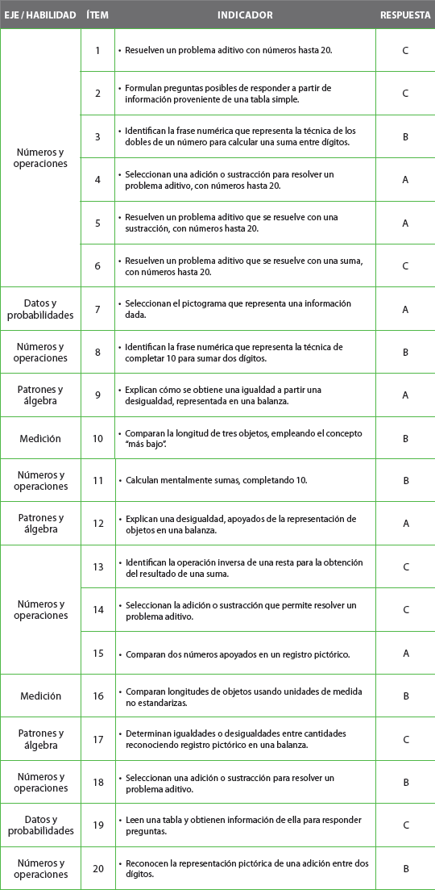
Pregunta | EJE/HABILIDAD |  | INDICADORES |  |  |  | Logro
1 |  |  |  |  |  |  | 100%
2 |  |  |  |  |  |  | 100%
3 |  |  |  |  |  |  | 100%
4 |  |  |  |  |  |  | 100%
5 |  |  |  |  |  |  | 100%
6 |  |  |  |  |  |  | 100%
7 |  |  |  |  |  |  | 100%
8 |  |  |  |  |  |  | 100%
9 |  |  |  |  |  |  | 100%
10 |  |  |  |  |  |  | 100%
11 |  |  |  |  |  |  | 100%
12 |  |  |  |  |  |  | 100%
13 |  |  |  |  |  |  | 100%
14 |  |  |  |  |  |  | 100%
15 |  |  |  |  |  |  | 100%
16 |  |  |  |  |  |  | 100%
17 |  |  |  |  |  |  | 100%
18 |  |  |  |  |  |  | 100%
19 | Números y Operaciones |  | • Comparar colecciones. |  |  |  | 100%
20 |  |  | • Restar a un dígito otro dígito menor. |  |  |  | 100%

 | Le pedimos que se centre en aquellas preguntas que están bajo el promedio del curso y trabaje aquellas habilidades que se indican en la tabla.

